Pagina1
 |  |  |  | PROJETO DE SISTEMATIZAÇÃO
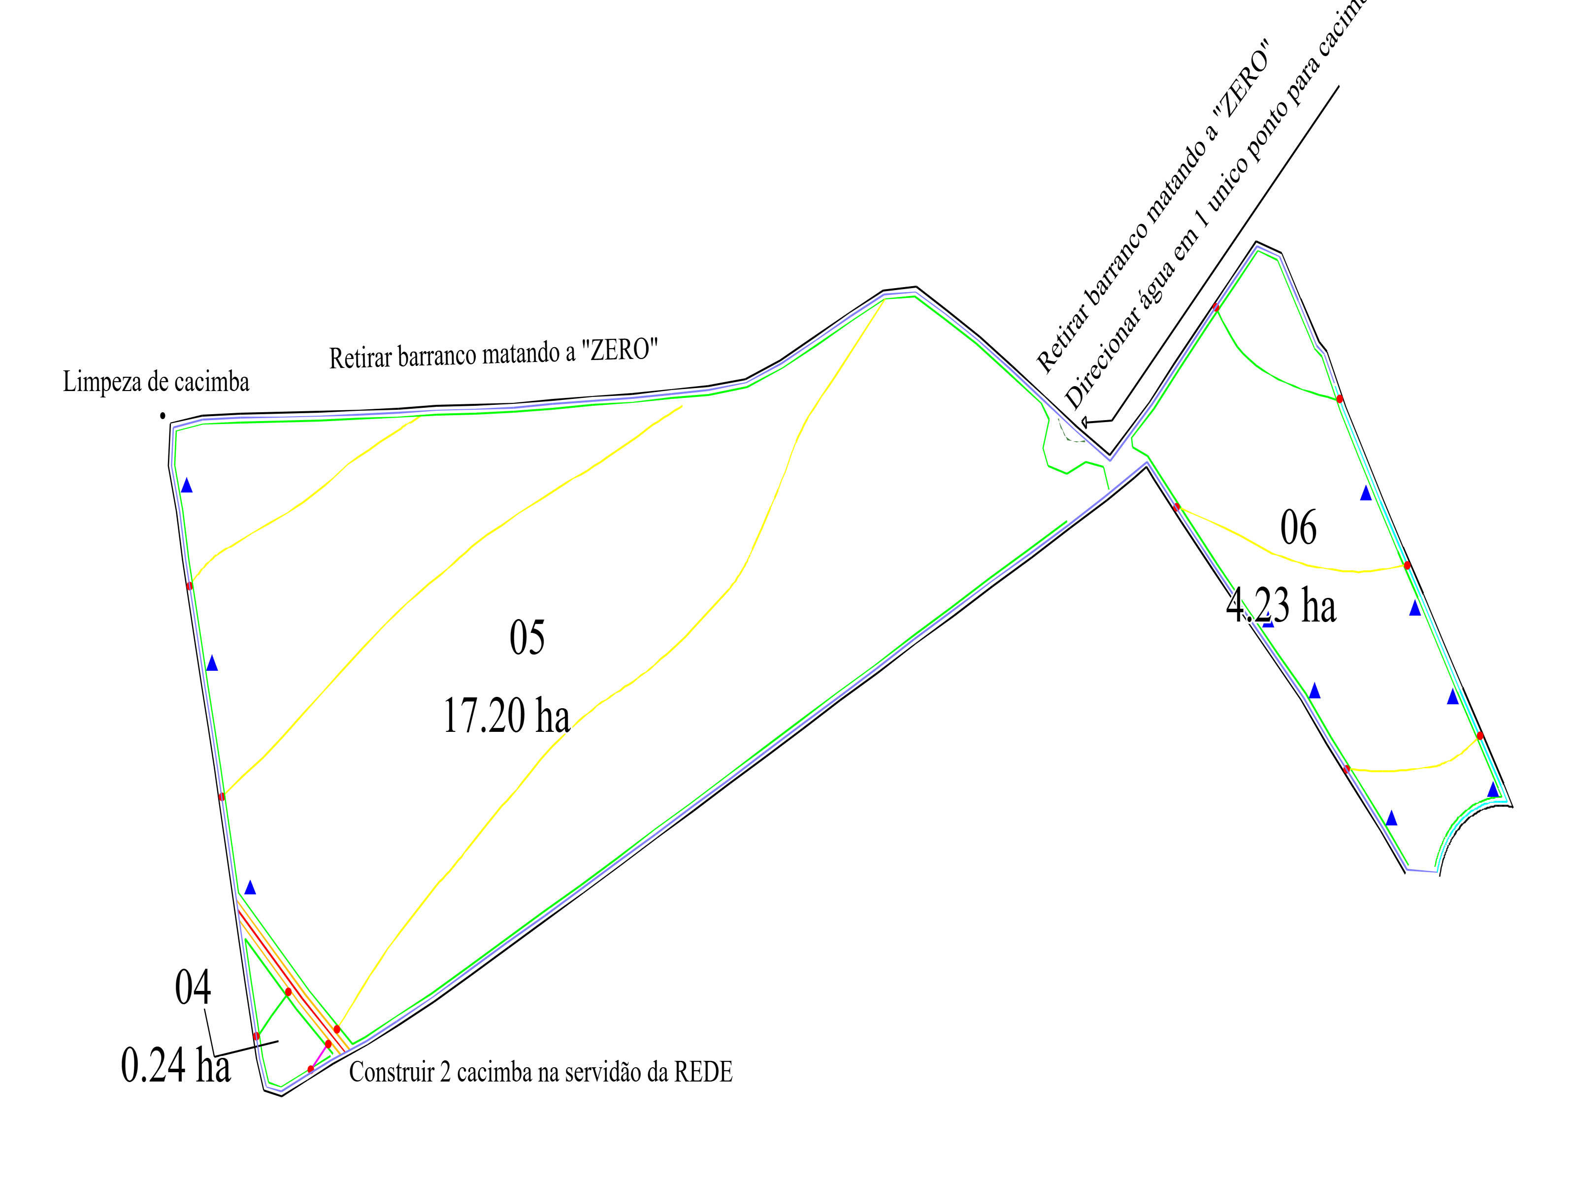
 |  |  |  | CONSTRUÇÃO DE CAIXA SECA
 |  |  |  | CONSTRUÇÃO DE LOMBADAS
 |  |  |  | CONSTRUÇÃO DE TERRAÇO BASE LARGA
 |  |  |  | MANUTENÇÃO-LIMPEZA DE CARREADOR 5M
 |  |  |  | MANUTENÇÃO-LIMPEZA DE CARREADOR 6M
 |  |  |  | MANUTENÇÃO-LIMPEZA DE CARREADOR 7.5M
 |  |  |  | MANUTENÇÃO-LIMPEZA DE CURVA EMBUTIDA
 |  |  |  | REDE
 |  |  |  | TALHÕES
 |  |  |  | TRANSFORMAÇÃO DE EMBUTIDA P- BASE LARGA
 |  |  |  | XLEGENDA SISTEMATIZAÇÃO

APROVAÇÃO |  |  | INFORMAÇÕES
Diretor Agrícola:______________________________________________________________________ |  | Topografia:____________________________________________________________________________ | PARC OUT: | DATA: | 
Diretor Divisão Agrícola:______________________________________________________________ |  | Preparo e Plantio:__________________________________________________________________ | ESCALA: | 22/05/2025
Gerente Agrícola:____________________________________________________ |  | Colheita e Transporte:______________________________________________________________________ | DISTÂNCIA: | VERSÃO:
Ger. de Preparo e Plantio:_______________________________________________________________________________ |  | Irrigação - Fertirrigação:_______________________________________________________________ | AREA CANA (ha): | 0.1
 | PROPRIEDADE: | MUN. EST: | DESENHISTA:
 | 915198

